关系图
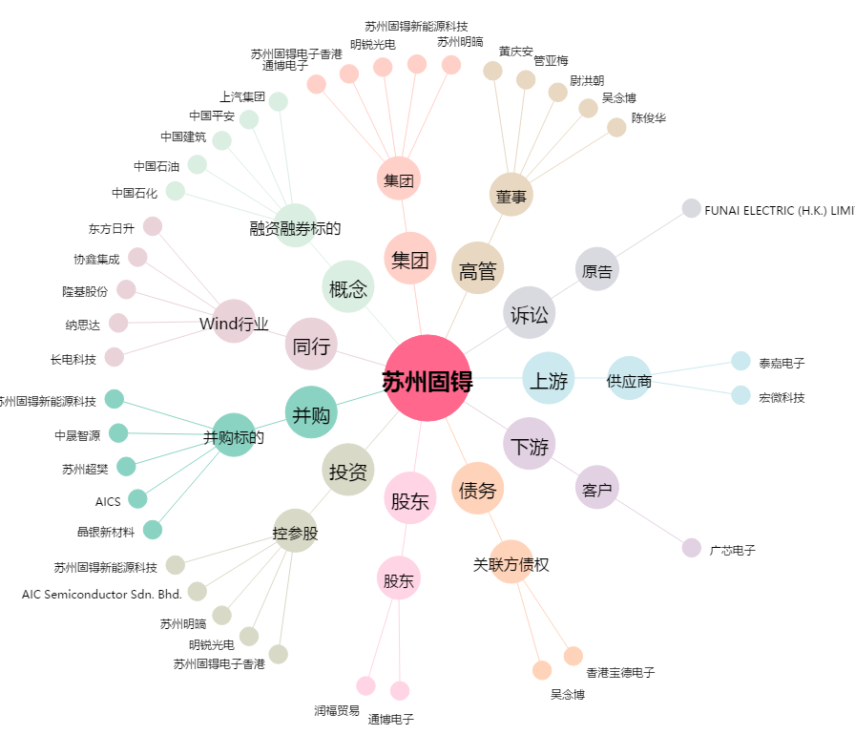
苏州固锝[002079.SZ] - 关系概览图

